IM
 |  |  |  |  |  |  |  |  |  | Hvis PE er separat skal der bereges modstand og reaktans for PE
 |  |  |  |  |  |  |  |  |  | Konstanter
Beregning Zn |  |  |  |  |  |  |  |  |  | Flerleder | Enleder
Un | 400 | V |  |  |  |  |  |  |  | 0.08 | 0.15 | x
Ik,3F,max,HT |  | kA | cos φ |  | cos-1=∠φ | 90.0 | ° | 0 |  | Ganges på R af ZMAX
Ik,FN,min,HT |  | kA | cos φ |  | cos-1=∠φ | 90.0 | ° | 0 |  | 70=1,38 | 90=1,8
Zn,min=Un/(√3*Ik,3F,max,HT) | #DIV/0! | mΩ | ∠ | 90.0 | ° |  |  | 0 |  | X ganges med 2 hvis der er nul
Zn,max=Un/(√3*IK,F-PE,min,HT) | #DIV/0! | mΩ | ∠ | 90.0 | ° |  |  |  |  | Er det 230 V er der nul

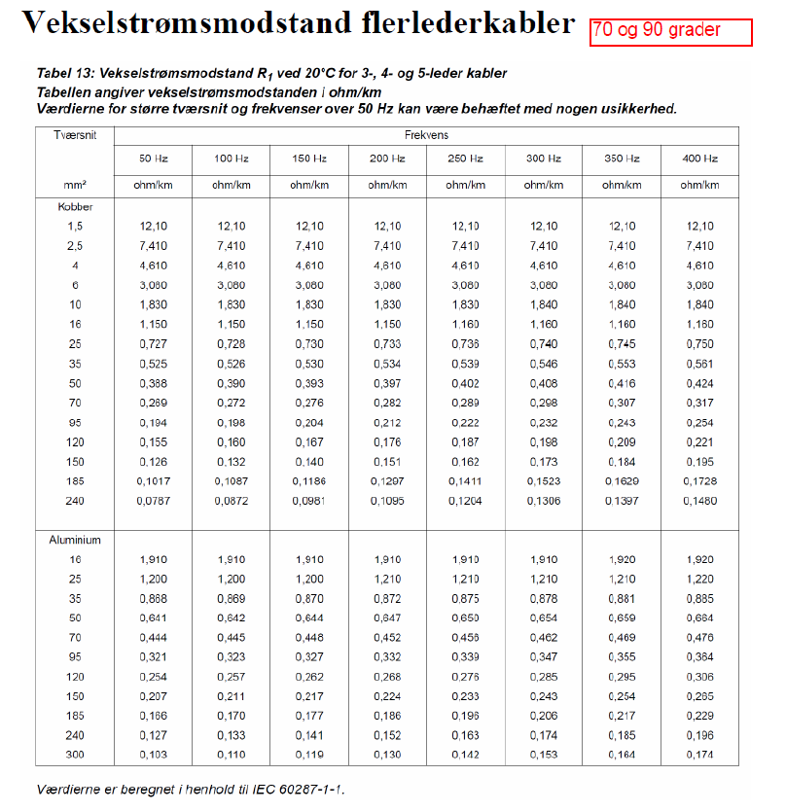
Når der står SKn så er Skmin og max samme størrelse
Beregning af Zn
UN | 10 | kV
SKmax |  | MVA | cos φ |  | cos-1=∠φ | 90.0 | ° | 0
SKmin |  | MVA | cos φ |  | cos-1=∠φ | 90.0 | ° | 0
Znmin=UN2/SKmax | #DIV/0! | Ω | ∠ | 90.0 | ° |  |  | 0
Znmax=UN2/SKmin | #DIV/0! | Ω | ∠ | 90.0 | °

Beregning af Zn
UN | 10 | kV
SKmax |  | MVA | R/X |  | tan=φ∠ | #DIV/0! | ° | 0
SKmin |  | MVA | R/X |  | tan=φ∠ | #DIV/0! | ° | 0
Znmin=UN2/SKmax | #DIV/0! | Ω | ∠ | #DIV/0! | ° |  |  | 0
Znmax=UN2/SKmin | #DIV/0! | Ω | ∠ | #DIV/0! | °

Beregning af Zn |  |  |  |  |  |  |  | Sk min og max er lige store
Un2 | 0.4 | kV
SKn |  | MVA | R/X |  | tan=φ∠ | #DIV/0! | ° | 0
Zn,min=Zn,max=UN2/SKn | #DIV/0! | mΩ | ∠ | #DIV/0! | °

Znmin=UN2/SKmax | #N/A | Ω | ∠ | #N/A | °
Znmax=UN2/SKmin | #N/A | Ω | ∠ | #N/A | °

Transformer data | Trafo. | T0
SN |  | kVA |  |  |  |  |  | kan også være: Srt
Un | 400 | V
ek |  | % |  |  |  |  |  | kan også være: Ukr
Pcu1/1 |  | W |  |  |  |  |  | Kan også være: Pkrt
I21/1=Sn/(√3*Un) | 0.00 | A

Beregning ZT,0,4kV | Trafo. | T0
SN | 0 | kVA
Un | 400 | V
ek | 0 | %
Pcu1/1 | 0 | W
ZT=ek*Un2/100*SN | #DIV/0! | mΩ
RT=Pcu1/1*Un2/SN2 | #DIV/0! | mΩ
cosφ=RT/ZT | #DIV/0!
∠φ=cos-1(φ) | #DIV/0! | °
ZT0,4kV | #DIV/0! | mΩ | ∠ | #DIV/0! | °

Beregning ZT,min,0,4kV | Trafo. | T0 |  |  |  |  |  | radian | x | y
Zn,min | #N/A | mΩ | ∠ | #N/A | ° |  |  | #N/A | #N/A | #N/A
Zt | #DIV/0! | mΩ | ∠ | #DIV/0! | ° |  |  | #DIV/0! | #DIV/0! | #DIV/0!
ZT,min,0,4kV=Zn,min+ZT,0,4kV | #N/A | mΩ | ∠ | #N/A | ° |  |  |  | #N/A | #N/A

Beregning ZT,max,0,4kV | Trafo. | T0 |  |  |  |  |  | radian | x | y
Zn,max | #N/A | mΩ | ∠ | #N/A | ° |  |  | #N/A | #N/A | #N/A
Zt | #DIV/0! | mΩ | ∠ | #DIV/0! | ° |  |  | #DIV/0! | #DIV/0! | #DIV/0!
ZT,max,0,4kV=Zn,max+ZT,0,4kV | #N/A | mΩ | ∠ | #N/A | ° |  |  |  | #N/A | #N/A

Beregning Ik,3F,max,0,4kV | Trafo. | T0
Un | 400 | V
ZT,min,0,4kV | #N/A | mΩ
Ik,3F,max,0,4kV=Un/(√3*ZT,min,0,4kV) | #N/A | kA

Beregning Ik,FN,min,0,4kV | Trafo. | T0
Un | 400 | V
ZT,max,0,4kV | #N/A | mΩ
Ik,FN,min,0,4kV=Un/(√3*ZT,max,0,4kV) | #N/A | kA

Beregn RT og XT
ZT=ek*Un2/100*SN | #DIV/0! | mΩ
RT=Pcu1/1*Un2/SN2 | #DIV/0! | mΩ
XT=√ZT2-RT2) | #DIV/0! | mΩ
cosφ=RT/ZT | #DIV/0!
∠φ=cos-1(φ) | #DIV/0! | °
ZT0,4kV | #DIV/0! | mΩ | ∠ | #DIV/0! | °

Beregning Zw | Kabel |  |  |  |  |  | radian | x | y
L |  | m |  |  |  |  | 0.00 | 0 | 0
Parallele kabler |  | stk |  |  |  |  | 1.57 | 0 | 0
PE leder
ρ | 1.8 |  |  |  |  |  |  | 0 | 0
r |  | Ω/km |  |  |  |  | 0
x |  | Ω/km |  |  |  |  | radian | x | y
R=L*r | 0 | mΩ | ∠ | 0 | ° |  | 0.00 | 0 | 0
X=L*x | 0.00 | mΩ | ∠ | 90 | ° |  | 1.57 | 0 | 0
Zw,min=R∠0+X∠90 | 0.00 | mΩ | ∠ | #DIV/0! | ° |  |  | 0 | 0
Zw,max=parallele*(PE*(ρ*R∠0+R∠90)) | 0.00 | mΩ | ∠ | #DIV/0! | °
Flerleder | 0.08
Enleder | 0.15
Beregning Zw,PE | Kabel | 0 |  |  |  |  | radian | x | y
L | 0 | m |  |  |  |  | 0.00 | 0 | 0
Parallele kabler | #DIV/0! | stk |  |  |  |  | 1.57 | 0 | 0
ρ | 1.8 |  |  |  |  |  |  | 0 | 0
r |  | Ω/km |  |  |  |  | #DIV/0!
x |  | Ω/km |  |  |  |  | radian | x | y
R=L*r | 0 | mΩ | ∠ | 0 | ° |  | 0.00 | 0 | 0
X=L*x | 0 | mΩ | ∠ | 90 | ° |  | 1.57 | 0 | 0
Zw,min=R∠0+X∠90 | 0.00 | mΩ | ∠ | #DIV/0! | ° |  |  | 0 | 0
Zw,max=parallele*(ρ*R∠0+R∠90) | #DIV/0! | mΩ | ∠ | #DIV/0! | °
Flerleder | 0.08
Enleder | 0.15
Beregning ∑Zw,min | Kabel | W1 |  |  |  |  |  | radian | x | y
Zn,min | #N/A | mΩ | ∠ | #N/A | ° |  |  | #N/A | #N/A | #N/A
Zt | #DIV/0! | mΩ | ∠ | #DIV/0! | ° |  |  | #DIV/0! | #DIV/0! | #DIV/0!
Zw,min for Kabel
W1 | 0.00 | mΩ | ∠ | #DIV/0! | ° |  |  | #DIV/0! | #DIV/0! | #DIV/0!
W1 PE | 0.00 | mΩ | ∠ | #DIV/0! | ° |  |  | #DIV/0! | #DIV/0! | #DIV/0!
W3 |  | mΩ | ∠ |  | ° |  |  | 0.00 | 0 | 0
W4 |  | mΩ | ∠ |  | ° |  |  | 0.00 | 0 | 0
W5 |  | mΩ | ∠ |  | ° |  |  | 0.00 | 0 | 0
∑Zw,min=Zn,min∠+ZT∠+Zw,min∠ | #N/A | mΩ | ∠ | #N/A | ° |  |  |  | #N/A | #N/A

Beregning ∑Zw,max | Kabel | W1 |  |  |  |  |  | radian | x | y
Zn,max | #N/A | mΩ | ∠ | #N/A | ° |  |  | #N/A | #N/A | #N/A
Zt | #DIV/0! | mΩ | ∠ | #DIV/0! | ° |  |  | #DIV/0! | #DIV/0! | #DIV/0!
Zw,max for Kabel
W1 | 0.00 | mΩ | ∠ | #DIV/0! | ° |  |  | #DIV/0! | #DIV/0! | #DIV/0!
W1 PE | #DIV/0! | mΩ | ∠ | #DIV/0! | ° |  |  | #DIV/0! | #DIV/0! | #DIV/0!
W3 |  | mΩ | ∠ |  | ° |  |  | 0.00 | 0 | 0
W4 |  | mΩ | ∠ |  | ° |  |  | 0.00 | 0 | 0
W5 |  | mΩ | ∠ |  | ° |  |  | 0.00 | 0 | 0
∑Zw,max=Zn,max∠+ZT∠+Zw,max∠ | #N/A | mΩ | ∠ | #N/A | ° |  |  |  | #N/A | #N/A

Beregning Ik,3F,max,HT | Kabel | W1
Un | 400 | V
Zw,min | #N/A | mΩ
Ik,3F,max,HT=Un/(√3*Zw,min) | #N/A | kA

Dim. MCCB
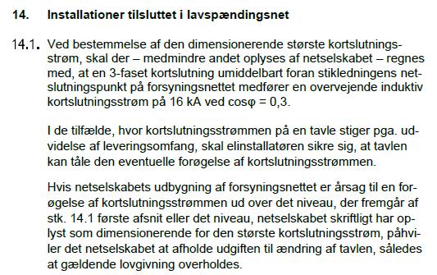

Beregn Ikmax1 først hvis den ikke er givet

Jordsystem |  |  |  |  |  |  | TNC er der PEN leder. Kun skriv TN, hvis det et TN-system

MCCB | Kabel | W1.1 |  |  |  |  | Max brydetid for alle MCCB er 80 ms
Ib |  | A
Ik,3F,max,HT |  | kA
Icu |  | kA
Icu≥Ik,3F,max,HT | Kortslutningsbrydeevne |  | OK
Type | 1 stk. | NS |  | Unit | Micrologic 2
I0 | 225 | A |  |  |  |  | Findes under uniten
Ir,fin=Ib/I0 | 0.000 | Oprundet
Ir=I0*Ir,fin | 0.0 | A
Ir≥Ib | OK
Ii |  | A

Dimminsionering | Kabel | W1.1 |  |  |  |  |  | OBS: er der overharmoniske strømme til at finde K faktoren for de overharmoniske strømme.
Materiale |  | 90 | °
Intralationsmetode Im | Tabel | A.52.3 | Nummer |  | Reference
Instalations reference | Tabel | B.52.1
Strømværdier | Tabel | B.52. |  |  |  |  |  | Når det er D2 vælges samme tabeller som fra D bare i kolone 8.
Kt | Tabel | B.52. | 1
Ks | Tabel | B.52. | 1
Kafstand | Tabel | B.52. | 1 |  |  |  | B.52.19
Ktm | Tabel | B.52. | 1 |  |  |  | B.52.16
KOH | Tabel | B.52. | 1
Kjorddybde | Tabel | B.52. | 1
Ib | 0.0 | A
Ir | 0.0 | A
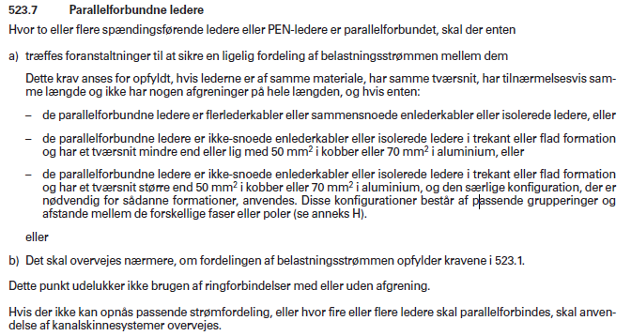
Iz,nød=(Ir/Kt*Ks*Kafstand*Ktm*KOH*KJorddybde) | 0.0 | A |  |  |  |  |  | Over 240 mm2 skal kablerne deles op
Kabler stk. | 1.0
Iz,nød pr. kabel | 0.0 | A
Iz,kabel |  | A |  | mm2 | #DIV/0! | stk.
Valg af kabel | 1 | stk. |  |  | 0.0 | A | 0
Ib≤Ir≤Iz,nød | Overstrømsbeskyttelse |  | OK |  |  |  |  | 1 | 1
PE leder | Kabel | W1.1 |  |  |  |  |  | PE leder ved alle jordings systemer bortset frs TN-C
Valg af PE leder | Tabel | 54.2 |  |  |  |  |  | En PE leder til hvert kabel
Tværsnit S | 0 | mm2 |  |  |  |  |  | Separat PE leder vod over 35 mm2
Materiale leder | 0 |  |  |  |  |  |  | 1
Materiale PE
Samme materiale | Ja
a | 1 |  |  |  |  |  |  | Tabelværdi for PEN leder
S≤16 mm2 | Ja | S | 0 | mm2 |  |  |  | 1
16 mm2<S≤35 mm2 | Nej | 16a | 16 | mm2 |  |  |  | 0 | 1
S>35 mm2 | Nej | (S/2)a | 0 | mm2 |  |  |  | 0
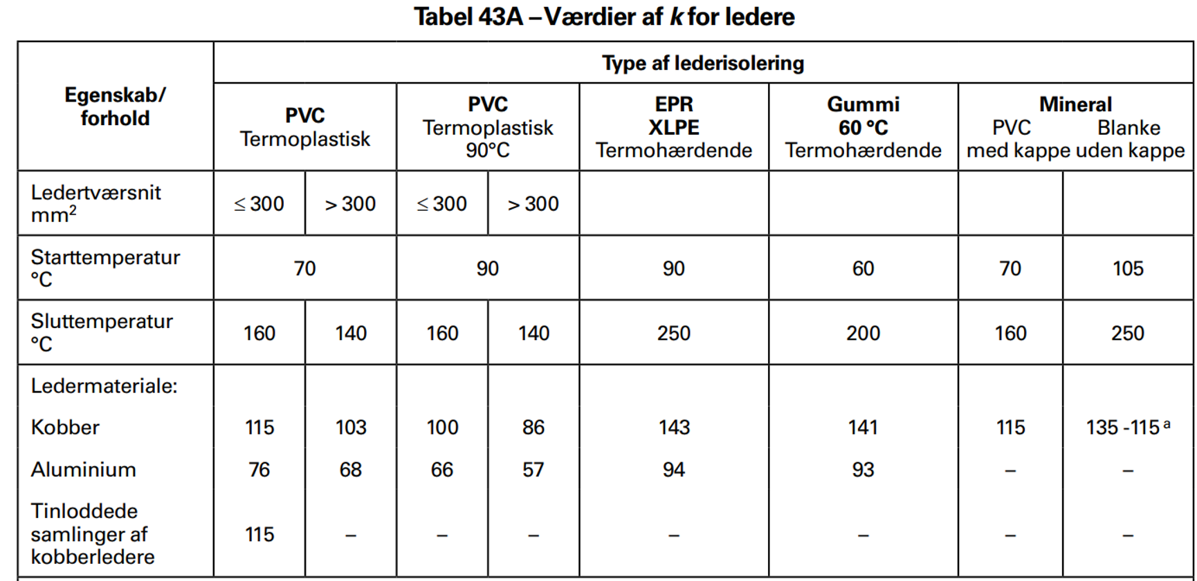
Forskellig materiale | Nej
Kobber k2 | Tabel | 43A | 143 |  |  |  |  | Tabelværdi AL
Aluminium k1 | Tabel | 43A | 94 |  |  |  |  | Tabelværdi CU
S≤16 mm2 | Ja | (k1/k2)*S | 0.0 | mm2 |  |  |  | 1
16 mm2<S≤35 mm2 | Nej | (k1/k2)*16 | 10.5 | mm2 |  |  |  | 0 | 1
S>35 mm2 | Nej | (k1/k2)*(S/2) | 0.0 | mm2 |  |  |  | 0
Valg af PE Leder | 1 | stk. | 1*35mm2 CU 90
Husk PE lederen ikke må være under 6 mm2

Beregning Zw | Kabel | W1.1 |  |  |  |  | radian | x | y
L |  | m |  |  |  |  | 0.00 | 0 | 0
Parallele kabler | 1 | stk |  |  |  |  | 1.57 | 0 | 0
PE leder | 1
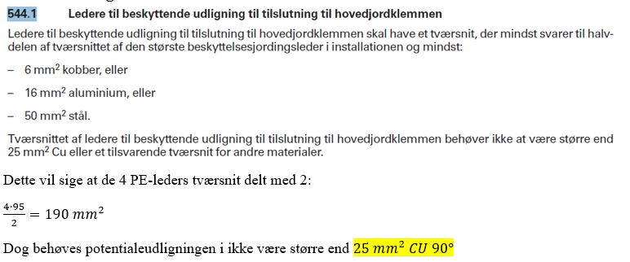
ρ | 1.8 |  |  |  |  |  |  | 0 | 0
r |  | Ω/km |  |  |  |  | 1
x |  | Ω/km |  |  |  |  | radian | x | y
R=L*r | 0 | mΩ | ∠ | 0 | ° |  | 0.00 | 0 | 0
X=L*x | 0 | mΩ | ∠ | 90 | ° |  | 1.57 | 0 | 0
Zw,min=R∠0+X∠90 | 0.00 | mΩ | ∠ | #DIV/0! | ° |  |  | 0 | 0
Zw,max=parallele*(PE*(ρ*R∠0+R∠90)) | 0.00 | mΩ | ∠ | #DIV/0! | °
Flerleder | 0.08
Enleder | 0.15
Beregning Zw,PE | Kabel | W1.1 | PE |  |  |  | radian | x | y
L | 0 | m |  |  |  |  | 0.00 | 0 | 0
Parallele kabler | 1 | stk |  |  |  |  | 1.57 | 0 | 0
ρ | 1.8 |  |  |  |  |  |  | 0 | 0
r |  | Ω/km |  |  |  |  | 0
x |  | Ω/km |  |  |  |  | radian | x | y
R=L*r | 0 | mΩ | ∠ | 0 | ° |  | 0.00 | 0 | 0
X=L*x | 0 | mΩ | ∠ | 90 | ° |  | 1.57 | 0 | 0
Zw,min=R∠0+X∠90 | 0.00 | mΩ | ∠ | #DIV/0! | ° |  |  | 0 | 0
Zw,max=parallele*(ρ*R∠0+R∠90) | 0.00 | mΩ | ∠ | #DIV/0! | °

Hvis i render tør for celler. Bare tag ∑Zw for de kabler og sæt ind i steder for kablerne inviduelt
Beregning ∑Zw,min | Kabel | W1.1 |  |  |  |  | radian | x | y
Zn,min | #N/A | mΩ | ∠ | #N/A | ° |  | #N/A | #N/A | #N/A
Zt | #DIV/0! | mΩ | ∠ | #DIV/0! | ° |  | #DIV/0! | #DIV/0! | #DIV/0!
Zw,min for Kabel
W1 |  | mΩ | ∠ |  | ° |  | 0.00 | 0 | 0
W1 PW |  | mΩ | ∠ |  | ° |  | 0.00 | 0 | 0
W1.1 |  | mΩ | ∠ |  | ° |  | 0.00 | 0 | 0
W1.1 PE |  | mΩ | ∠ |  | ° |  | 0.00 | 0 | 0
W5 |  | mΩ | ∠ |  | ° |  | 0.00 | 0 | 0
∑Zw,min=Zn,min∠+ZT∠+Zw,min∠ | #N/A | mΩ | ∠ | #N/A | ° |  |  | #N/A | #N/A

Beregning ∑Zw,max | Kabel | W1.1 |  |  |  |  | radian | x | y
Zn,max | #N/A | mΩ | ∠ | #N/A | ° |  | #N/A | #N/A | #N/A
Zt | #DIV/0! | mΩ | ∠ | #DIV/0! | ° |  | #DIV/0! | #DIV/0! | #DIV/0!
Zw,max for Kabel
W1 |  | mΩ | ∠ |  | ° |  | 0.00 | 0 | 0
W1 PW |  | mΩ | ∠ |  | ° |  | 0.00 | 0 | 0
W1.1 |  | mΩ | ∠ |  | ° |  | 0.00 | 0 | 0
W1.1 PE |  | mΩ | ∠ |  | ° |  | 0.00 | 0 | 0
W5 |  | mΩ | ∠ |  | ° |  | 0.00 | 0 | 0
∑Zw,max=Zn,max∠+ZT∠+Zw,max∠ | #N/A | mΩ | ∠ | #N/A | ° |  |  | #N/A | #N/A

Beregning Ik,3F,max,GT | Kabel | W1.1
Un | 400 | V
∑Zw,min | #N/A | mΩ | ∠ | #N/A | °
Ik,3F,max,GT=Un/(√3*∑Zw,min) | #N/A | kA | ∠ | #N/A | °

Beregning Ik,FN/PE,min,GT | Kabel | W1.1
Un | 400 | V
∑Zw,max | #N/A | mΩ | ∠ | #N/A | °
Ik,FN/PE,min,GT=Un/(√3*∑Zw,max) | #N/A | kA | ∠ | #N/A | °

Indstilling af Isd | Kabel | W1.1
Ik,FN/PE,min,GT | #N/A | kA
sikkerhedsfaktor | 1.1
Isd,max=Ik,FN/PE,min,GT/Ir*sikkerhedsfaktor | #N/A
Isd Indstilles til | 10 |  |  |  |  |  | Oprundet

Kortslutningsbeskyttelse | Kabel | W1.1 |  |  |  |  | Husk liige at læse hvis det er for PE lederen, hvis det er skal S være dens tværsnit.
Ik,3F,max,GT |  | kA
I2tMCCB |  | A2s | Aflæst i datablad
k | Tabel | 43A | 0 |  |  |  | 0 | 0
S | 0 | mm2 |  |  |  |  | 0 | 0
k2*S2 | 0 | A2s |  |  |  |  | Ved kanal skinne skal denne henstes der over fra, står under Ipk
I2tMCCB≤k2*S2 | Kortslutningsbeskyttelse |  | OK

Kortslutningsudløserens effentivitet | Kabel | W1.1
Istart |  | A
Sikkerhedsfaktor | 0.9
0,9*Isd | #N/A | A
Istart≤0,9*Isd | Kortslutningsudløserens effektivitet |  |  | #N/A
Istød |  | A
Sikkerhedsfaktor | 0.85
Ii | 0 | A
0,85*Ii | 0 | A
Istød≤0,85*Ii | Kortslutningsudløserens effektivitet |  |  | OK
Ir=I0*Ir,fin | 0.0 | A
Ik,FN/PE,min,GT | #N/A | kA
Isd,max=Ik,FN/PE,min,GT/Ir*sikkerhedsfaktor | #N/A | kA
Isd=Isd,max*Ir | #N/A
Ik,FN/PE,min,GT>Isd | Kortslutningsudløserens effektivitet |  |  | #N/A

 |  |  |  |  |  |  |  |  |  | tast selv
Fejlbeskyttelse | Kabel | W1.1 |  |  |  |  |  |  |  | Stikkon.
tsd,max | 0.08 | s
tFB | 0.4 | s | DS 60364 tabel 41.1 |  |  |  |  | TT1 | 0 | 0 | 32 | 0.2 | 0
ts≤tFB | Fejlbeskyttelse |  | OK |  |  |  |  | TN0 | 1 | 0 | 32 | 0.4 | 0

RCD | Kabel | W1.1
Ir | 0.0 | A
In,min,RCD | 32 | A | BEK1082 §35
Ir>In,min,RCD | RCD

Dim. SM
Jordsystem |  |  |  |  |  |  | TNC er der PEN leder. Kun skriv TN, hvis det et TN-system

Smeltesikring | kabel | W1
Ib |  | A
Parallel | 1 |  |  |  |  |  | Er der Parallel sikringer skal Ib deles med antallet parallelle, huske det
Ibp | 0
Type | 3 | stk. | NH
In |  | A

Lastadskiller | Kabel | W1
In | 0 | A |  |  |  |  | i Onenoten skal der vælges In for lastadskilleren.
Ie | 400 | A
Ie≥In | OK
Type | 1 | stk. | QSA
Icn |  | kA |  |  |  |  | SOMREGL BRUGES DISSE IKKE Afmærket på sikrings data for smeltesikringen i one noten
Ik,3F,max,HT |  | kA
Icn≥Ik,3F,max,HT | Brydeevne | OK

Dimminsionering | Kabel | W1 |  |  |  |  |  | OBS: er der overharmoniske strømme til at finde K faktoren for de overharmoniske strømme.
Materiale |  | 90 | ° |  |  |  | AL og CU SKAL være med stort
Intralationsmetode Im | Tabel | A.52.3 | Nummer |  | Reference
Instalations reference | Tabel | B.52.1
Strømværdier | Tabel | B.52. |  |  |  |  |  | Når det er D2 vælges samme tabeller som fra D bare i kolone 8.
Kt | Tabel | B.52. | 1
Ks | Tabel | B.52. | 1
Kafstand | Tabel | B.52. | 1
Ktm | Tabel | B.52. | 1 |  |  |  | Brug 16
KOH | Tabel | B.52. | 1 |  |  |  |  | TN |  |  | TT
Kjorddybde | Tabel | B.52. | 1 |  |  |  |  | 1 | 0
Ib | 0.0 | A |  |  |  |  |  | 0.4 | 0
In | 0.0 | A
Iz,nød=(In/Kt*Ks*Kafstand*Ktm*KOH*KJorddybde) | 0.0 | A |  |  |  |  |  | Over 240 mm2 skal kablerne deles op
Kabler stk. | 1.0
Iz,nød pr. kabel | 0.0 | A
Iz,kabel |  | A |  | mm2 | #DIV/0! | stk.
Valg af kabel | 1 | stk. |  |  | 0.0 | A | 0 | 1 | 1
Ib≤In≤Iz,nød | Overstrømsbeskyttelse |  | OK
PE leder | Kabel | W1 |  |  |  |  |  | En PE leder til hvert kabel
Valg af PE leder | Tabel | 54.2 |  |  |  |  |  | Separat PE leder vod over 35 mm2
Tværsnit S | 0 | mm2 |  |  |  |  |  | 1
Materiale leder | 0
Materiale PE
Forskellig materiale | Ja |  |  |  |  |  |  | Tabelværdi AL
Kobber k2 | Tabel | 43A | 143 |  |  |  |  | Tabelværdi CU
Aluminium k1 | Tabel | 43A | 94
S≤16 mm2 | Ja | (k1/k2)*S | 0.0 | mm2 |  |  |  | 1
16 mm2<S≤35 mm2 | Nej | (k1/k2)*16 | 10.5 | mm2 |  |  |  | 0 | 1
S>35 mm2 | Nej | (k1/k2)*(S/2) | 0.0 | mm2
Valg af PE Leder | 1 | stk.
Husk PE lederen ikke må være under 6 mm2

Beregning Zw | Kabel | W1 |  |  |  |  | radian | x | y
L |  | m |  |  |  |  | 0.00 | 0 | 0
Parallele kabler | 1 | stk |  |  |  |  | 1.57 | 0 | 0
PE leder | 1
ρ | 1.8 |  |  |  |  |  |  | 0 | 0
r |  | Ω/km |  |  |  |  | 1
x |  | Ω/km |  |  |  |  | radian | x | y
R=L*r | 0 | mΩ | ∠ | 0 | ° |  | 0.00 | 0 | 0
X=L*x | 0 | mΩ | ∠ | 90 | ° |  | 1.57 | 0 | 0
Zw,min=R∠0+X∠90 | 0.00 | mΩ | ∠ | #DIV/0! | ° |  |  | 0 | 0
Zw,max=parallele*(PE*(ρ*R∠0+R∠90)) | 0.00 | mΩ | ∠ | #DIV/0! | °
Flerleder | 0.08
Enleder | 0.15
Beregning Zw,PE | Kabel | W1 | PE |  |  |  | radian | x | y
L | 0 | m |  |  |  |  | 0.00 | 0 | 0
Parallele kabler | 1 | stk |  |  |  |  | 1.57 | 0 | 0
ρ | 1.8 |  |  |  |  |  |  | 0 | 0
r |  | Ω/km |  |  |  |  | 0
x |  | Ω/km |  |  |  |  | radian | x | y
R=L*r | 0 | mΩ | ∠ | 0 | ° |  | 0.00 | 0 | 0
X=L*x | 0 | mΩ | ∠ | 90 | ° |  | 1.57 | 0 | 0
Zw,min=R∠0+X∠90 | 0.00 | mΩ | ∠ | #DIV/0! | ° |  |  | 0 | 0
Zw,max=parallele*(ρ*R∠0+R∠90) | 0.00 | mΩ | ∠ | #DIV/0! | °

Beregning ∑Zw,min | Kabel | W1 |  |  |  |  | radian | x | y
Zn,min | #N/A | mΩ | ∠ | #N/A | ° |  | #N/A | #N/A | #N/A
Zt | #DIV/0! | mΩ | ∠ | #DIV/0! | ° |  | #DIV/0! | #DIV/0! | #DIV/0!
Zw,min for Kabel
W |  | mΩ | ∠ |  | ° |  | 0.00 | 0 | 0
W |  | mΩ | ∠ |  | ° |  | 0.00 | 0 | 0
W |  | mΩ | ∠ |  | ° |  | 0.00 | 0 | 0
W |  | mΩ | ∠ |  | ° |  | 0.00 | 0 | 0
W |  | mΩ | ∠ |  | ° |  | 0.00 | 0 | 0
∑Zw,min=Zn,min∠+ZT∠+Zw,min∠ | #N/A | mΩ | ∠ | #N/A | ° |  |  | #N/A | #N/A

Beregning ∑Zw,max | Kabel | W1 |  |  |  |  | radian | x | y
Zn,max | #N/A | mΩ | ∠ | #N/A | ° |  | #N/A | #N/A | #N/A
Zt | #DIV/0! | mΩ | ∠ | #DIV/0! | ° |  | #DIV/0! | #DIV/0! | #DIV/0!
Zw,max for Kabel
W |  | mΩ | ∠ |  | ° |  | 0.00 | 0 | 0
W |  | mΩ | ∠ |  | ° |  | 0.00 | 0 | 0
W |  | mΩ | ∠ |  | ° |  | 0.00 | 0 | 0
W |  | mΩ | ∠ |  | ° |  | 0.00 | 0 | 0
W |  | mΩ | ∠ |  | ° |  | 0.00 | 0 | 0
∑Zw,max=Zn,max∠+ZT∠+Zw,max∠ | #N/A | mΩ | ∠ | #N/A | ° |  |  | #N/A | #N/A

Beregning Ik,3F,max,GT | Kabel | W1
Un | 400 | V
∑Zw,min | #N/A | mΩ | ∠ | #N/A | °
Ik,3F,max,GT=Un/(√3*∑Zw,min) | #N/A | kA | ∠ | #N/A | °

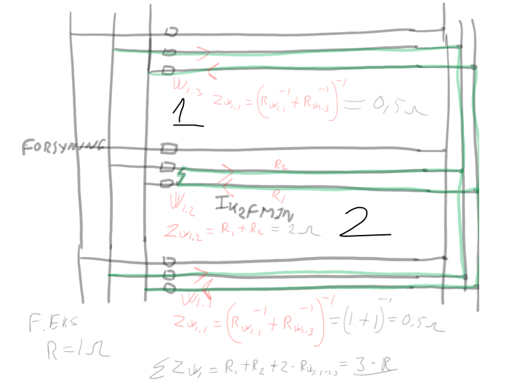
Beregning Ik,FN/PE,min,GT | Kabel | W1 |  |  |  |  |  | Er der parallel kabler med parallel sikringer skal Ik2Fmin bruges, beregnes på impedanser.
Un | 400 | V
∑Zw,max | #N/A | mΩ | ∠ | #N/A | °
Ik,FN/PE,min,GT=Un/(√3*∑Zw,max) | #N/A | kA | ∠ | #N/A | °

Ikke for parallele kabler, men parallele smeltesikringer. Hust det fx 1 kabel=3 stk, 2 kabler=6 osv.
Beregning Ik,2F,min,GT | Kabel | W1
Un | 400 | V |  |  |  |  |  | Cmin
Cmin | 0.9 |  |  |  |  |  |  | 0.9
∑Zw,max | #N/A | mΩ | ∠ | #N/A | ° |  |  | Cmax
Ik,3F,min,GT=Un*Cmin/(√3*∑Zw,max) | #N/A | kA | ∠ | #N/A | ° |  |  | 1.1
Ik,2F,min,GT=(√3/2)*Ik,3F,min,GT | #N/A | kA
Kredse | 1 | stk.
Ik,2F,min,GT/kredse | #N/A | kA

Kortslutningsbeskyttelse | Kabel | W1
Ik,FN/PE,min,GT | #N/A | kA
Ik,2F,min,GT | #N/A | kA |  |  |  |  | Hvis parallele sikringer
ts |  | s | Aflæst på kurve i datablad |  |  |  |  | tværsnittet
S | 0 | mm2 |  |  |  |  |  | K værdi for ERP/XLPE: kobber; 143. Aluminium: 94. kommer an på materialet
k | Tabel | 43A | 0
Beslutningsvej |  |  |  |  |  |  | 1 | 0 | Beregning |  | 0 | 0
0,1≥ts>1ms | Nej |  |  |  |  |  | 1 |  | Aflæs tabel |  | 0 | 0
ts≤1ms | Ja |  |  |  |  |  | 0 |  | Beregning
ts>0,1s | Nej
KB
I2t | 500000 | A2S | Aflæst på kurve i datablad |  |  |  |  | Aflæst kurve i databald
k2*S2 | 0 | A2S |  |  |  |  |  | Aflæst tabel i datablad
E≤k2*S2 | Kortslutningsbeskyttelse |  | Ikke OK |  |  |  |  | Aflæst tabel i datablad
KB
Ik,FN/PE,min,GT2*ts | #N/A | A2S
k2*S2 | 0 | A2S
E≤k2*S2 | Kortslutningsbeskyttelse |  | #N/A
KB
I2t |  | A2S | Aflæst på kurve i datablad
I2ts |  | I2ta | Aflæst på tabel i datablad
I2ta |  | I2ts | Aflæst på tabel i datablad
Elysbue=I2ta-I2ts | 0 | A2S
Etotal=I2t+ELysbye | 0 | A2S
k2*S2 | 0 | A2S
E≤k2*S2 | Kortslutningsbeskyttelse |  | OK

 |  |  |  |  |  |  |  |  |  | tast selv
Fejlbeskyttelse | Kabel | W1 |  |  |  |  |  |  |  | Stikkon.
ts | 0 | s
tFB | 0.4 | s | DS 60364 tabel 41.1 |  |  |  |  | TT1 | 0 | 0 | 32 | 0.2 | 0
ts≤tFB | Fejlbeskyttelse |  | OK |  |  |  |  | TN0 | 1 | 0 | 32 | 0.4 | 0

RCD | Kabel | W1
In | 0 | A
In,min,RCD | 32 | A | BEK1082 §35
In>In,min,RCD | RCD

Dim. KS
Kabelskinne
Ib |  | A
Ik,3F,max,HT |  | kA
Ipk |  | kA
I2tka=k2*S2 |  | A2s |  |  |  |  | Det er den der skal bruges i ved k*s plads tjek af KB
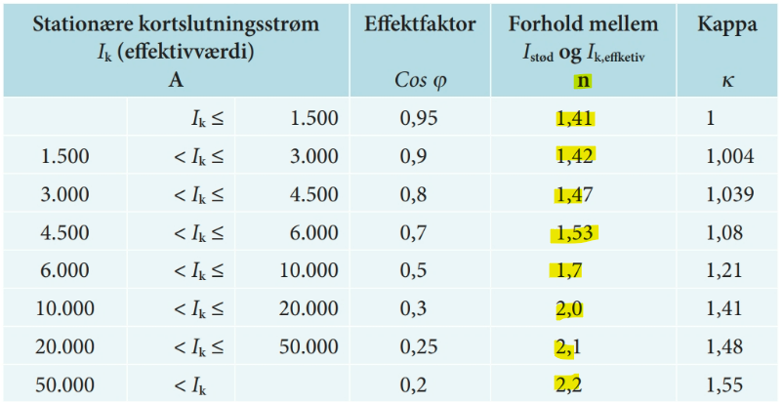
Type | 1 stk. Canalis
In |  | A
In≥Ib | OK
KB Kabelskinne | 0
Ik,3F,max,HT |  | kA
n | Fig. | 1.33
Ik,3F,max,HT*n | 0 | kA
Ipk≥Ik,3F,max,HT*n | Kortslutningsbeskyttelse |  | OK

Kortslutningsbeskyttelse | 0 |  |  |  |  |  | n vælges på baggrund af Ikmax udregnet for tavelen
I2tks | 0 | A2s
I2tBeskyttelse | 0 | A2s
I2tBeskyttelse≤I2tks | KB | OK

r og x er på datablader for kanalskinnen
Beregning Zw | 0 |  |  |  |  |  | Ved kabelskinne SKAL DER IKKE GANGES MED 2
L |  | m
Beregning til Zw,min |  |  |  |  |  | radian | x | y
R20 |  | mΩ | ∠ | 0 | ° | 0.00 | 0 | 0
X1 |  | mΩ | ∠ | 90 | ° | 1.57 | 0 | 0
Zw=R∠0+R∠90 | 0.00 | mΩ | ∠ | #DIV/0! | ° |  | 0 | 0
Ik,3F,max,HT=Un/(√3*Zmin,W) | #REF! | A
Beregning til Zw,max |  |  |  |  |  | radian | x | y
RphPE | 0.41 | mΩ | ∠ | 0 | ° | 0.00 | 0.41 | 0
XphPE | 0.24 | mΩ | ∠ | 90 | ° | 1.57 | 1.4701781459E-17 | 0.24
Zw=R∠0+R∠90 | 0.48 | mΩ | ∠ | 59.66 | ° |  | 0.41 | 0.24
Ik,F-PE,min,GT=Un/(√3*Zmax,W) | #REF! | kA
 |  |  |  |  |  |  |  |  | Bruges til Ikmin

Beregning ZW | Kabel | W1
L |  | m
r |  | Ω/km
x |  | Ω/km |  |  |  | radian | x | y
R=L*r | 0 | mΩ | ∠ | 0 | ° | 0.00 | 0 | 0
X=L*x | 0 | mΩ | ∠ | 90 | ° | 1.57 | 0 | 0
Zw=R∠0+R∠90 | 0.00 | mΩ | ∠ | #DIV/0! | ° |  | 0 | 0

Beregning ZPE | Kabel | W1
L | 0 | m
r |  | Ω/km
x |  | Ω/km |  |  |  | radian | x | y
R=L*r | 0 | mΩ | ∠ | 0 | ° | 0.00 | 0 | 0
X=L*x | 0 | mΩ | ∠ | 90 | ° | 1.57 | 0 | 0
Zw=R∠0+R∠90 | 0.00 | mΩ | ∠ | #DIV/0! | ° |  | 0 | 0

 |  |  |  |  |  |  |  |  | Data kabelskinne typiskt givet i bilag
Beregning Zw,min | 0 |  |  |  |  | radian | x | y
Zn,min | #N/A | mΩ | ∠ | #N/A | ° | #N/A | #N/A | #N/A
Zt | #DIV/0! | mΩ | ∠ | #DIV/0! | ° | #DIV/0! | #DIV/0! | #DIV/0!
Kabel | Zw |  |  | vinkel
W1 |  | mΩ | ∠ |  | ° | 0.00 | 0 | 0
W2 |  | mΩ | ∠ |  | ° | 0.00 | 0 | 0
W3 |  | mΩ | ∠ |  | ° | 0.00 | 0 | 0
W4 |  | mΩ | ∠ |  | ° | 0.00 | 0 | 0
W5 |  | mΩ | ∠ |  | ° | 0.00 | 0 | 0
Zw,min=Zn,min∠+ZT∠+Zw∠ | #N/A | mΩ | ∠ | #N/A | ° |  | #N/A | #N/A

Beregning Zw,max | 0 |  |  |  |  | radian | x | y
Zn,max | #N/A | mΩ | ∠ | #N/A | ° | #N/A | #N/A | #N/A
Zt | #DIV/0! | mΩ | ∠ | #DIV/0! | ° | #DIV/0! | #DIV/0! | #DIV/0!
Kabel | Zw |  |  | vinkel
W1 |  | mΩ | ∠ |  | ° | 0.00 | 0 | 0
W2 |  | mΩ | ∠ |  | ° | 0.00 | 0 | 0
W3 |  | mΩ | ∠ |  | ° | 0.00 | 0 | 0
W4 |  | mΩ | ∠ |  | ° | 0.00 | 0 | 0
W5 |  | mΩ | ∠ |  | ° | 0.00 | 0 | 0
Zw,max=Zn,max∠+ZT∠+Zw∠ | #N/A | mΩ | ∠ | #N/A | ° |  | #N/A | #N/A

transient overspænding
DS60364 punkt 443

Beskyttelse mod transiente overspændinger
Land
By
fenv | 0 |  | 0 | 0
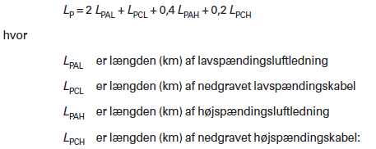
Ng |  | Lyn/km2 pr. år
LPAL |  | km
LPCL |  | km
LPAH |  | km
LPCH |  | km
Lp=2*LPAL+LPCL+0,4*LPCL+0,2*LPCH | 0
CRL=fenv/(Lp*Ng) | #DIV/0!

Farvebetydning
 | Givende værdier
 | Tabel- eller datablads værdier
 | Udregnet i excel
 | Udregnet i word
 | Allerede udregnet værdier
 | Facit

